Volumes FULL GRIP
 |  |  |  |  |  |  | Prix : | 0.00 € | euros HT
 |  |  |  |  |  | nombre de volumes : |  | 0
Réf. | Nom | Image | taille | Long. Max | Larg. Max | Hauteur | poids | Qte inserts | pièces par | Prix unitaire | 0 | 0 | 0 | 0 | 0 | 0 | 0 | 0 | 0 | 0 | total set | total volumes | sous total HT | poids KG
 |  |  |  | cm | cm | cm | Kg | (option) | set | Hors taxes | RAL 9005 | RAL 3020 | RAL 3015 | RAL 5021 | RAL 6018 | RAL 4006 | RAL 1033 | RAL 1021 | RAL 9010 | RAL 7036 | 0 | 0 | 0.00 € | 0
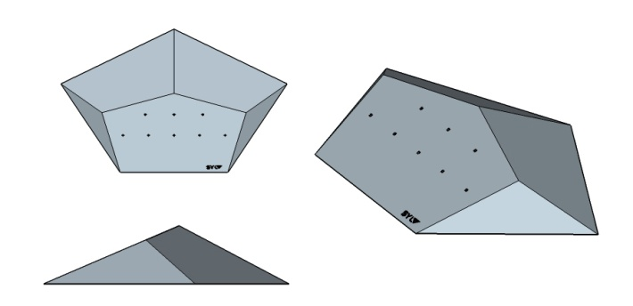
FU-1 | CRUXER 1 |  | XL | 95 | 150 | 22.5 | 13.7 | 8 | 1 | 425 |  |  |  |  |  |  |  |  |  |  | 0 | 0 | 0 | 0
FU-2 | CRUXER 2 |  | XL | 76 | 120 | 18 | 8.8 | 8 | 1 | 309 |  |  |  |  |  |  |  |  |  |  | 0 | 0 | 0 | 0
FU-3 | CRUXER 3 |  | L | 56 | 90 | 13.5 | 4.9 | 6 | 1 | 217 |  |  |  |  |  |  |  |  |  |  | 0.00 | 0 | 0 | 0
FU-4 | CRUXER 4 |  | M | 33 | 52 | 8 | 1.6 | 6 | 1 | 139 |  |  |  |  |  |  |  |  |  |  | 0 | 0 | 0 | 0
FU-5 | CRUXER 5 |  | XXL | 133 | 210 | 31 | 32 | 16 | 2 | 910 |  |  |  |  |  |  |  |  |  |  | 0 | 0 | 0 | 0
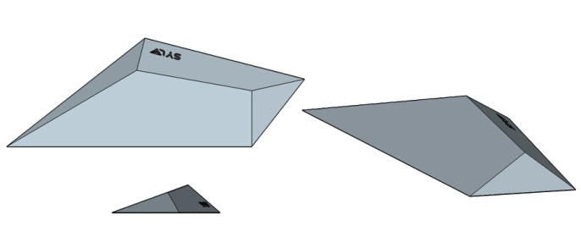
FU-6 | FLAT ERIC 20° 1 |  | XL | 150 | 54.5 | 13.5 | 7 | 8 | 1 | 295 |  |  |  |  |  |  |  |  |  |  | 0 | 0 | 0 | 0
FU-7 | FLAT ERIC 20° 2 |  | L | 100 | 36 | 9 | 3.25 | 8 | 1 | 189 |  |  |  |  |  |  |  |  |  |  | 0 | 0 | 0 | 0
FU-8 | FLAT ERIC 20° 3 |  | M | 70 | 25 | 6.5 | 1.6 | 4 | 1 | 119 |  |  |  |  |  |  |  |  |  |  | 0 | 0 | 0 | 0
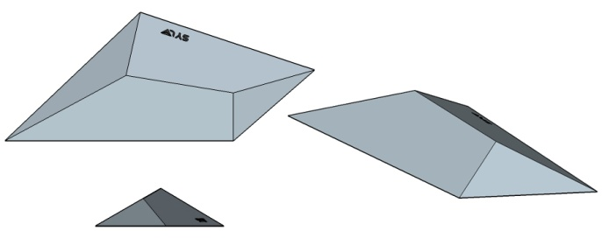
FU-9 | FLAT ERIC 30° 1 |  | XL | 167 | 69 | 20 | 10.25 | 8 | 1 | 305 |  |  |  |  |  |  |  |  |  |  | 0 | 0 | 0 | 0
FU-10 | FLAT ERIC 30° 2 |  | L | 111 | 46 | 13 | 4.5 | 8 | 1 | 199 |  |  |  |  |  |  |  |  |  |  | 0 | 0 | 0 | 0
FU-11 | FLAT ERIC 30° 3 |  | M | 78 | 32 | 9 | 2.25 | 4 | 1 | 129 |  |  |  |  |  |  |  |  |  |  | 0 | 0 | 0 | 0
FU-12 | FLAT ERIC 30° XXL |  | XXL | 256 | 103 |  | 27 | 22 | 2 | 910 |  |  |  |  |  |  |  |  |  |  | 0 | 0 | 0 | 0
FU-13 | POUTRE 120 - 68 ° |  | XL | 120 | 24 | 10 | 4.5 | 6 | 1 | 238 |  |  |  |  |  |  |  |  |  |  | 0 | 0 | 0 | 0
FU-14 | POUTRE 120 - 90 ° |  | XL | 120 | 24 | 10 | 4.9 | 11 | 1 | 238 |  |  |  |  |  |  |  |  |  |  | 0 | 0 | 0 | 0
FU-15 | POUTRE 120 - 112 ° |  | XL | 120 | 24 | 10 | 5.5 | 11 | 1 | 238 |  |  |  |  |  |  |  |  |  |  | 0 | 0 | 0 | 0
FU-16 | POUTRE 180 - 68° |  | XXL | 180 | 24 | 10 | 7 | 9 | 1 | 292 |  |  |  |  |  |  |  |  |  |  | 0 | 0 | 0 | 0
FU-17 | POUTRE 180 - 90° |  | XXL | 180 | 24 | 10 | 7.7 | 14 | 1 | 292 |  |  |  |  |  |  |  |  |  |  | 0 | 0 | 0 | 0
FU-18 | POUTRE 180 - 112° |  | XXL | 180 | 24 | 10 | 8.5 | 14 | 1 | 292 |  |  |  |  |  |  |  |  |  |  | 0 | 0 | 0 | 0
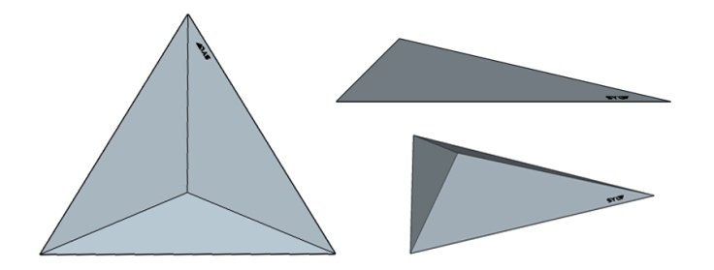
FU-19 | PYRA FLAT 1 |  | XL | 145 | 125.5 | 24 | 13.3 | 24 | 1 | 392 |  |  |  |  |  |  |  |  |  |  | 0 | 0 | 0 | 0
FU-20 | PYRA FLAT 2 |  | L | 100 | 86.5 | 16 | 6.3 | 18 | 1 | 214 |  |  |  |  |  |  |  |  |  |  | 0 | 0 | 0 | 0
FU-21 | PYRA FLAT 3 |  | M | 70 | 60.5 | 11.5 | 3.2 | 9 | 1 | 130 |  |  |  |  |  |  |  |  |  |  | 0 | 0 | 0 | 0
FU-22 | PYRA FLAT 4 |  | M | 50 | 43 | 8 | 1.5 | 3 | 1 | 90 |  |  |  |  |  |  |  |  |  |  | 0 | 0 | 0 | 0
FU-23 | PYRA FLAT 5 |  | S | 30 | 26 | 5 | 0.5 |  | 1 | 66 |  |  |  |  |  |  |  |  |  |  | 0 | 0 | 0 | 0
FU-24 | PYRA ASY 1 |  | XL | 145 | 125.5 | 46 | 17.1 | 20 | 1 | 392 |  |  |  |  |  |  |  |  |  |  | 0 | 0 | 0 | 0
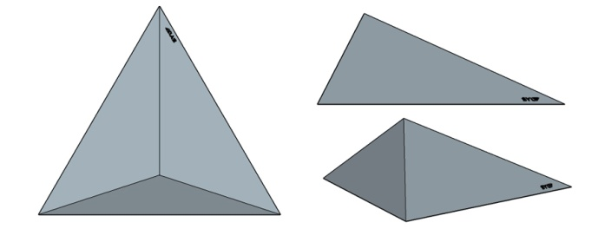
FU-25 | PYRA ASY 2 |  | L | 100 | 86.5 | 32 | 8.2 | 15 | 1 | 214 |  |  |  |  |  |  |  |  |  |  | 0 | 0 | 0 | 0
FU-26 | PYRA ASY 3 |  | M | 70 | 60.5 | 22 | 4 | 9 | 1 | 130 |  |  |  |  |  |  |  |  |  |  | 0 | 0 | 0 | 0
FU-27 | PYRA ASY 4 |  | M | 50 | 43 | 16 | 2 | 3 | 1 | 90 |  |  |  |  |  |  |  |  |  |  | 0 | 0 | 0 | 0
FU-28 | PYRA ASY 5 |  | S | 30 | 26 | 9.5 | 0.8 |  | 1 | 66 |  |  |  |  |  |  |  |  |  |  | 0 | 0 | 0 | 0
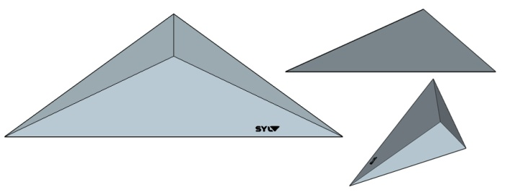
FU-29 | PYRA V CUT 1 |  | XL | 145 | 53 | 16 | 5.9 | 7 | 1 | 275 |  |  |  |  |  |  |  |  |  |  | 0 | 0 | 0 | 0
FU-30 | PYRA V CUT 2 |  | L | 100 | 36 | 11 | 2.8 | 5 | 1 | 135 |  |  |  |  |  |  |  |  |  |  | 0 | 0 | 0 | 0
FU-31 | PYRA V CUT 3 |  | M | 60 | 22 | 6.5 | 1 | 3 | 1 | 80 |  |  |  |  |  |  |  |  |  |  | 0 | 0 | 0 | 0
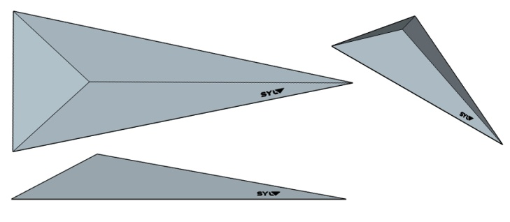
FU-32 | PYRA ARROW 1 |  | XL | 145 | 60 | 20 | 7 | 10 | 1 | 285 |  |  |  |  |  |  |  |  |  |  | 0 | 0 | 0 | 0
FU-33 | PYRA ARROW 2 |  | L | 100 | 41 | 14 | 3.4 | 8 | 1 | 149 |  |  |  |  |  |  |  |  |  |  | 0 | 0 | 0 | 0
FU-34 | PYRA ARROW 3 |  | M | 70 | 29 | 10 | 1.7 | 6 | 1 | 89 |  |  |  |  |  |  |  |  |  |  | 0 | 0 | 0 | 0
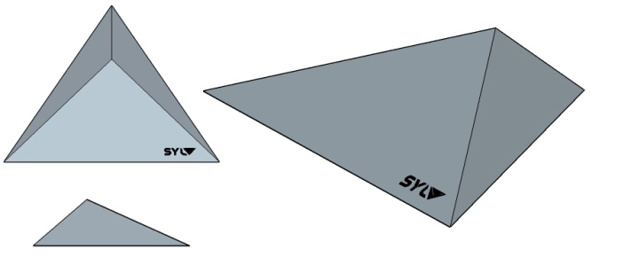
FU-35 | PYRA DELTA 1 |  | XL | 145 | 105 | 31 | 12.8 | 17 | 1 | 392 |  |  |  |  |  |  |  |  |  |  | 0 | 0 | 0 | 0
FU-36 | PYRA DELTA 2 |  | L | 100 | 73 | 22 | 6.2 | 8 | 1 | 214 |  |  |  |  |  |  |  |  |  |  | 0 | 0 | 0 | 0
FU-37 | PYRA DELTA 3 |  | L | 70 | 51 | 15 | 3 | 4 | 1 | 130 |  |  |  |  |  |  |  |  |  |  | 0 | 0 | 0 | 0
FU-38 | PYRA DELTA 4 |  | M | 50 | 36 | 11 | 1.5 | 2 | 1 | 90 |  |  |  |  |  |  |  |  |  |  | 0 | 0 | 0 | 0
FU-39 | PYRA DELTA 5 |  | S | 30 | 22 | 6 | 0.5 |  | 1 | 66 |  |  |  |  |  |  |  |  |  |  | 0 | 0 | 0 | 0
FU-40 | KICKER 1 |  | L | 100 | 60 | 12 | 6.9 | 9 | 1 | 280 |  |  |  |  |  |  |  |  |  |  | 0 | 0 | 0 | 0
FU-41 | KICKER 2 |  | L | 75 | 45 | 9 | 3.9 | 5 | 1 | 189 |  |  |  |  |  |  |  |  |  |  | 0 | 0 | 0 | 0
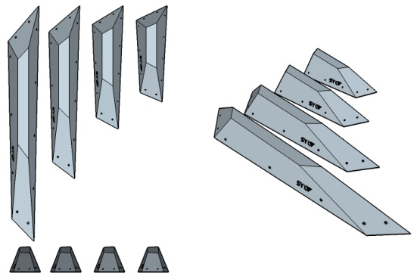
FU-42 | Wanga 1 |  | XL | 150 | 19.5 | 16 | 5.25 |  | 1 | 238 |  |  |  |  |  |  |  |  |  |  | 0 | 0 | 0 | 0
FU-43 | Wanga 2 |  | L | 110 | 19.5 | 16 | 4 |  | 1 | 195 |  |  |  |  |  |  |  |  |  |  | 0 | 0 | 0 | 0
FU-44 | Wanga 3 |  | M | 80 | 19.5 | 16 | 3 |  | 1 | 163 |  |  |  |  |  |  |  |  |  |  | 0 | 0 | 0 | 0
FU-45 | Wanga 4 |  | M | 60 | 19.5 | 16 | 2.5 |  | 1 | 147 |  |  |  |  |  |  |  |  |  |  | 0 | 0 | 0 | 0
FU-46 | PINCE 1 |  | L | 100 | 20 | 23 | 6 |  | 1 | 195 |  |  |  |  |  |  |  |  |  |  | 0 | 0 | 0 | 0
FU-47 | 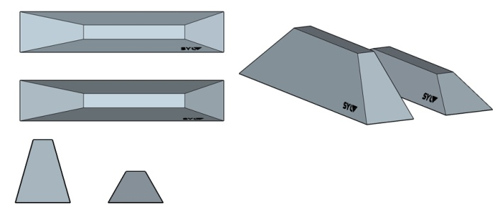 PINCE 2 |  | L | 100 | 20 | 11.5 | 3.9 |  | 1 | 147 |  |  |  |  |  |  |  |  |  |  | 0 | 0 | 0 | 0
FU-48 | DISKO |  | XL | 90 | 90 | 45 | 15.4 | 11 | 1 | 610 |  |  |  |  |  |  |  |  |  |  | 0 | 0 | 0 | 0
FU-49 | ORGUE |  | XXL | 180 | 57 | 33 | 14.5 | 15 | 1 | 580 |  |  |  |  |  |  |  |  |  |  | 0 | 0 | 0 | 0
FU-50 | RIOT 1 |  | XL | 150 | 47 | 14 | 6.35 | 7 | 1 | 367 |  |  |  |  |  |  |  |  |  |  | 0 | 0 | 0 | 0
FU-51 | RIOT 2 |  | L | 115 | 36 | 11 | 3.75 | 5 | 1 | 263 |  |  |  |  |  |  |  |  |  |  | 0 | 0 | 0 | 0
FU-52 | RIOT 3 |  | M | 80 | 25 | 7 | 1.75 | 3 | 1 | 178 |  |  |  |  |  |  |  |  |  |  | 0 | 0 | 0 | 0
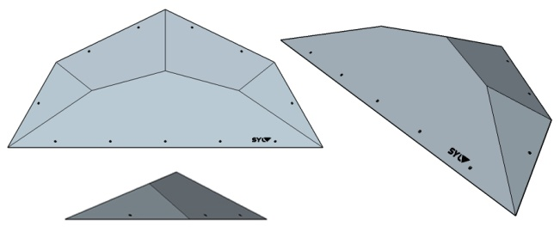
FU-53 | B27 1 |  | XXL | 171 | 76 | 18 | 11.5 | 7 | 1 | 396 |  |  |  |  |  |  |  |  |  |  | 0 | 0 | 0 | 0
FU-54 | B27 2 |  | XL | 130 | 57 | 13.5 | 6.75 | 5 | 1 | 263 |  |  |  |  |  |  |  |  |  |  | 0 | 0 | 0 | 0
FU-55 | B27 3 |  | M | 75 | 32.5 | 7.5 | 2.25 | 3 | 1 | 178 |  |  |  |  |  |  |  |  |  |  | 0 | 0 | 0 | 0
FU-56 | CRUXER 44 1 |  | XL | 135 | 85 | 35.5 | 13.8 | 9 | 1 | 425 |  |  |  |  |  |  |  |  |  |  | 0 | 0 | 0 | 0
FU-57 | CRUXER 44 2 | 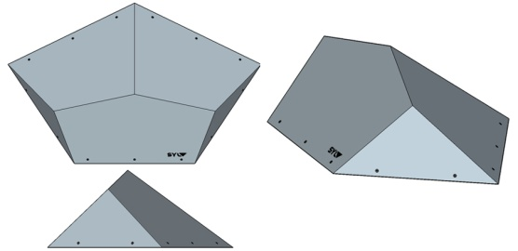 | M | 70.5 | 44.5 | 17 | 3.75 | 3 | 1 | 189 |  |  |  |  |  |  |  |  |  |  | 0 | 0 | 0 | 0
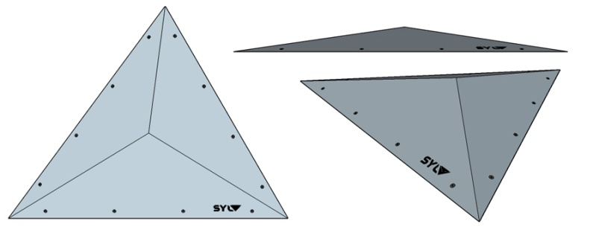
FU-58 | PYRA ULTRA FLAT 1 |  | XXL | 150 | 114 | 12.5 | 11 | 24 | 1 | 392 |  |  |  |  |  |  |  |  |  |  | 0 | 0 | 0 | 0
FU-59 | PYRA ULTRA FLAT 2 |  | XL | 105 | 80 | 9 | 5.4 | 18 | 1 | 214 |  |  |  |  |  |  |  |  |  |  | 0 | 0 | 0 | 0
FU-60 | PYRA ULTRA FLAT 3 |  | L | 75 | 57 | 6 | 2.7 | 9 | 1 | 130 |  |  |  |  |  |  |  |  |  |  | 0 | 0 | 0 | 0
FU-61 | PYRA ULTRA FLAT 4 |  | M | 55 | 42 | 6 | 1.5 | 3 | 1 | 90 |  |  |  |  |  |  |  |  |  |  | 0 | 0 | 0 | 0
FU-62 | PYRA ULTRA FLAT 5 |  | S | 35 | 27 | 6 | 0.8 |  | 1 | 66 |  |  |  |  |  |  |  |  |  |  | 0 | 0 | 0 | 0
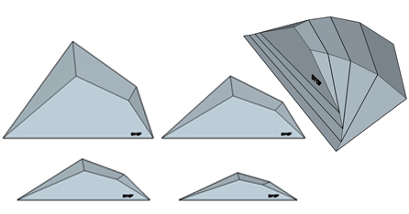
FU-63 | FALCON 1 |  | XXL | 150 | 96 | 22.5 | 12.5 |  | 1 | 372 |  |  |  |  |  |  |  |  |  |  | 0 | 0 | 0 | 0
FU-64 | FALCON 2 |  | XL | 143 | 62 | 15 | 7.5 |  | 1 | 233 |  |  |  |  |  |  |  |  |  |  | 0 | 0 | 0 | 0
FU-65 | FALCON 3 |  | XL | 132 | 41 | 10.5 | 4.5 |  | 1 | 199 |  |  |  |  |  |  |  |  |  |  | 0 | 0 | 0 | 0
FU-66 | FALCON 4 |  | L | 118 | 27 | 7 | 2.6 |  | 1 | 129 |  |  |  |  |  |  |  |  |  |  | 0 | 0 | 0 | 0
FU-67 | FALCON Full Set 5¨% off |  |  |  |  |  | 27.1 |  | 4 | 886.35 |  |  |  |  |  |  |  |  |  |  | 0 | 0 | 0 | 0

Volumes BI-TEXTURE
 |  | Note : les parties bois apparent des volumes dual-texture peuvent |  |  |  |  | Prix : | 0.00 € | euros HT
 |  | êtres peintes à la couleur de votre choix sans supplément. |  |  |  | nombre de volumes : |  | 0
Réf. | Nom | Image | taille | Long. Max | Larg. Max | Hauteur | poids | Qte inserts | pièces par | Prix unitaire | 0 | 0 | 0 | 0 | 0 | 0 | 0 | 0 | 0 | 0 | total set | total volumes | sous total HT | poids KG
 |  |  |  | cm | cm | cm | Kg | (option) | set | Hors taxes | RAL 9005 | RAL 3020 | RAL 3015 | RAL 5021 | RAL 6018 | RAL 4006 | RAL 1033 | RAL 1021 | RAL 9010 | RAL 7036 | 0 | 0 | 0.00 € | 0
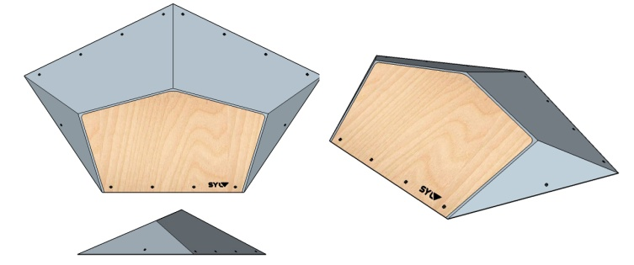
BI-1 | CRUXER 1 |  | XL | 95 | 150 | 22.5 | 13.7 | 8 | 1 | 489 |  |  |  |  |  |  |  |  |  |  | 0 | 0 | 0 | 0
BI-2 | CRUXER 2 |  | XL | 76 | 120 | 18 | 8.8 | 8 | 1 | 355 |  |  |  |  |  |  |  |  |  |  | 0 | 0 | 0 | 0
BI-3 | CRUXER 3 |  | L | 56 | 90 | 13.5 | 4.9 | 6 | 1 | 249 |  |  |  |  |  |  |  |  |  |  | 0 | 0 | 0 | 0
BI-4 | CRUXER 4 |  | M | 33 | 52 | 8 | 1.6 | 6 | 1 | 160 |  |  |  |  |  |  |  |  |  |  | 0 | 0 | 0 | 0
BI-5 | CRUXER 5 |  | XXL | 133 | 210 | 31 | 32 | 30 | 2 | 1046 |  |  |  |  |  |  |  |  |  |  | 0 | 0 | 0 | 0
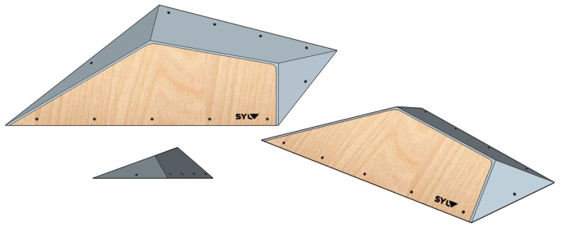
BI-6 | FLAT ERIC 20° 1 |  | XL | 150 | 54.5 | 13.5 | 7 | 8 | 1 | 339 |  |  |  |  |  |  |  |  |  |  | 0 | 0 | 0 | 0
BI-7 | FLAT ERIC 20° 2 |  | L | 100 | 36 | 9 | 3.25 | 8 | 1 | 217 |  |  |  |  |  |  |  |  |  |  | 0 | 0 | 0 | 0
BI-8 | FLAT ERIC 20° 3 |  | M | 70 | 25 | 6.5 | 1.6 | 4 | 1 | 137 |  |  |  |  |  |  |  |  |  |  | 0 | 0 | 0 | 0
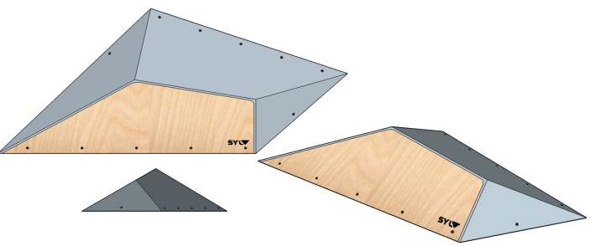
BI-9 | FLAT ERIC 30° 1 |  | XL | 167 | 69 | 20 | 10.25 | 8 | 1 | 351 |  |  |  |  |  |  |  |  |  |  | 0 | 0 | 0 | 0
BI-10 | FLAT ERIC 30° 2 |  | L | 111 | 46 | 13 | 4.5 | 8 | 1 | 229 |  |  |  |  |  |  |  |  |  |  | 0 | 0 | 0 | 0
BI-11 | FLAT ERIC 30° 3 |  | M | 78 | 32 | 9 | 2.25 | 4 | 1 | 148 |  |  |  |  |  |  |  |  |  |  | 0 | 0 | 0 | 0
BI-12 | FLAT ERIC 30° XXL |  | XXL | 256 | 103 |  | 27 | 22 | 2 | 910 |  |  |  |  |  |  |  |  |  |  | 0 | 0 | 0 | 0
BI-13 | POUTRE 120 - 68 ° |  | XL | 120 | 24 | 10 | 4.5 | 6 | 1 | 274 |  |  |  |  |  |  |  |  |  |  | 0 | 0 | 0 | 0
BI-14 | POUTRE 120 - 90 ° |  | XL | 120 | 24 | 10 | 4.9 | 11 | 1 | 274 |  |  |  |  |  |  |  |  |  |  | 0 | 0 | 0 | 0
BI-15 | POUTRE 120 - 112 ° |  | XL | 120 | 24 | 10 | 5.5 | 11 | 1 | 274 |  |  |  |  |  |  |  |  |  |  | 0 | 0 | 0 | 0
BI-16 | POUTRE 180 - 68° |  | XXL | 180 | 24 | 10 | 7 | 9 | 1 | 336 |  |  |  |  |  |  |  |  |  |  | 0 | 0 | 0 | 0
BI-17 | POUTRE 180 - 90° |  | XXL | 180 | 24 | 10 | 7.7 | 14 | 1 | 336 |  |  |  |  |  |  |  |  |  |  | 0 | 0 | 0 | 0
BI-18 | POUTRE 180 - 112° |  | XXL | 180 | 24 | 10 | 8.5 | 14 | 1 | 336 |  |  |  |  |  |  |  |  |  |  | 0 | 0 | 0 | 0
BI-19 | PYRA FLAT 1 |  | XL | 145 | 125.5 | 24 | 13.3 | 24 | 1 | 451 |  |  |  |  |  |  |  |  |  |  | 0 | 0 | 0 | 0
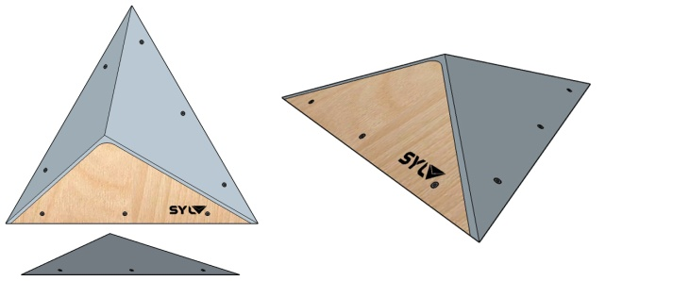
BI-20 | PYRA FLAT 2 |  | L | 100 | 86.5 | 16 | 6.3 | 18 | 1 | 246 |  |  |  |  |  |  |  |  |  |  | 0 | 0 | 0 | 0
BI-21 | PYRA FLAT 3 |  | M | 70 | 60.5 | 11.5 | 3.2 | 9 | 1 | 149 |  |  |  |  |  |  |  |  |  |  | 0 | 0 | 0 | 0
BI-22 | PYRA FLAT 4 |  | M | 50 | 43 | 8 | 1.5 | 3 | 1 | 109 |  |  |  |  |  |  |  |  |  |  | 0 | 0 | 0 | 0
BI-23 | PYRA FLAT 5 |  | S | 30 | 26 | 5 | 0.5 |  | 1 | 76 |  |  |  |  |  |  |  |  |  |  | 0 | 0 | 0 | 0
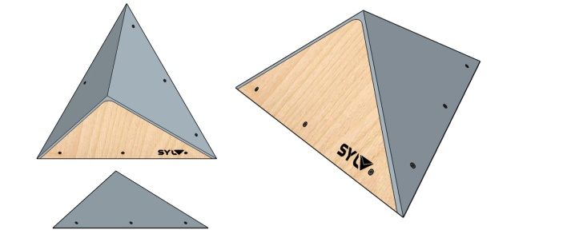
BI-24 | PYRA ASY 1 |  | XL | 145 | 125.5 | 46 | 17.1 | 20 | 1 | 451 |  |  |  |  |  |  |  |  |  |  | 0 | 0 | 0 | 0
BI-25 | PYRA ASY 2 |  | L | 100 | 86.5 | 32 | 8.2 | 15 | 1 | 246 |  |  |  |  |  |  |  |  |  |  | 0 | 0 | 0 | 0
BI-26 | PYRA ASY 3 |  | M | 70 | 60.5 | 22 | 4 | 9 | 1 | 149 |  |  |  |  |  |  |  |  |  |  | 0 | 0 | 0 | 0
BI-27 | PYRA ASY 4 |  | M | 50 | 43 | 16 | 2 | 3 | 1 | 103 |  |  |  |  |  |  |  |  |  |  | 0 | 0 | 0 | 0
BI-28 | PYRA ASY 5 |  | S | 30 | 26 | 9.5 | 0.8 |  | 1 | 76 |  |  |  |  |  |  |  |  |  |  | 0 | 0 | 0 | 0
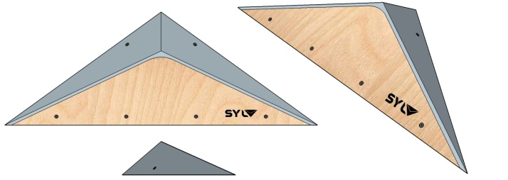
BI-29 | PYRA V CUT 1 |  | XL | 145 | 53 | 16 | 5.9 | 7 | 1 | 316 |  |  |  |  |  |  |  |  |  |  | 0 | 0 | 0 | 0
BI-30 | PYRA V CUT 2 |  | L | 100 | 36 | 11 | 2.8 | 5 | 1 | 155 |  |  |  |  |  |  |  |  |  |  | 0 | 0 | 0 | 0
BI-31 | PYRA V CUT 3 |  | M | 60 | 22 | 6.5 | 1 | 3 | 1 | 92 |  |  |  |  |  |  |  |  |  |  | 0 | 0 | 0 | 0
BI-32 | PYRA ARROW 1 |  | XL | 145 | 60 | 20 | 7 | 10 | 1 | 328 |  |  |  |  |  |  |  |  |  |  | 0 | 0 | 0 | 0
BI-33 | PYRA ARROW 2 |  | L | 100 | 41 | 14 | 3.4 | 8 | 1 | 171 |  |  |  |  |  |  |  |  |  |  | 0 | 0 | 0 | 0
BI-34 | PYRA ARROW 3 |  | M | 70 | 29 | 10 | 1.7 | 6 | 1 | 102 |  |  |  |  |  |  |  |  |  |  | 0 | 0 | 0 | 0
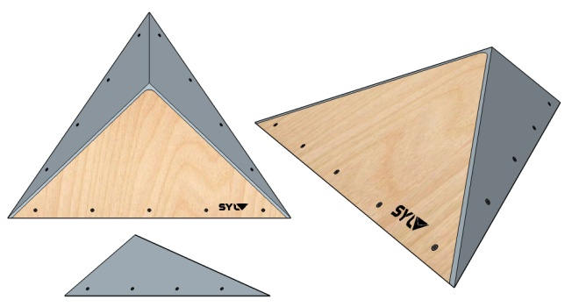
BI-35 | PYRA DELTA 1 |  | XL | 145 | 105 | 31 | 12.8 | 17 | 1 | 451 |  |  |  |  |  |  |  |  |  |  | 0 | 0 | 0 | 0
BI-36 | PYRA DELTA 2 |  | L | 100 | 73 | 22 | 6.2 | 8 | 1 | 246 |  |  |  |  |  |  |  |  |  |  | 0 | 0 | 0 | 0
BI-37 | PYRA DELTA 3 |  | L | 70 | 51 | 15 | 3 | 4 | 1 | 149 |  |  |  |  |  |  |  |  |  |  | 0 | 0 | 0 | 0
BI-38 | PYRA DELTA 4 |  | M | 50 | 36 | 11 | 1.5 | 2 | 1 | 103 |  |  |  |  |  |  |  |  |  |  | 0 | 0 | 0 | 0
BI-39 | PYRA DELTA 5 |  | S | 30 | 22 | 6 | 0.5 |  | 1 | 76 |  |  |  |  |  |  |  |  |  |  | 0 | 0 | 0 | 0
BI-40 | KICKER 1 |  | L | 100 | 60 | 12 | 6.9 | 9 | 1 | 322 |  |  |  |  |  |  |  |  |  |  | 0 | 0 | 0 | 0
BI-41 | KICKER 2 |  | L | 75 | 45 | 9 | 3.9 | 5 | 1 | 217 |  |  |  |  |  |  |  |  |  |  | 0 | 0 | 0 | 0
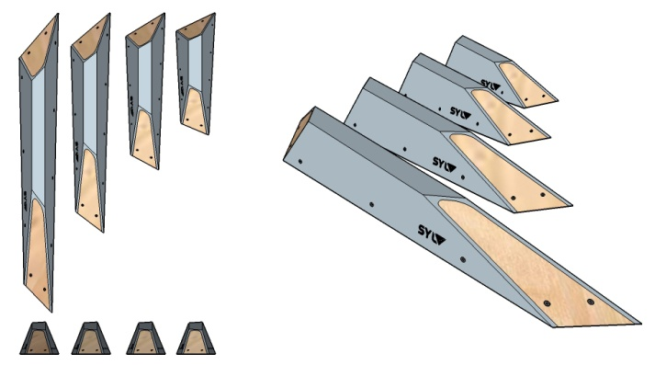
BI-42 | Wanga 1 |  | XL | 150 | 19.5 | 16 | 5.25 |  | 1 | 274 |  |  |  |  |  |  |  |  |  |  | 0 | 0 | 0 | 0
BI-43 | Wanga 2 |  | L | 110 | 19.5 | 16 | 4 |  | 1 | 224 |  |  |  |  |  |  |  |  |  |  | 0 | 0 | 0 | 0
BI-44 | Wanga 3 |  | M | 80 | 19.5 | 16 | 3 |  | 1 | 187 |  |  |  |  |  |  |  |  |  |  | 0 | 0 | 0 | 0
BI-45 | Wanga 4 |  | M | 60 | 19.5 | 16 | 2.5 |  | 1 | 169 |  |  |  |  |  |  |  |  |  |  | 0 | 0 | 0 | 0
BI-46 | PINCE 1 |  | L | 100 | 20 | 23 | 6 |  | 1 | 224 |  |  |  |  |  |  |  |  |  |  | 0 | 0 | 0 | 0
BI-47 | 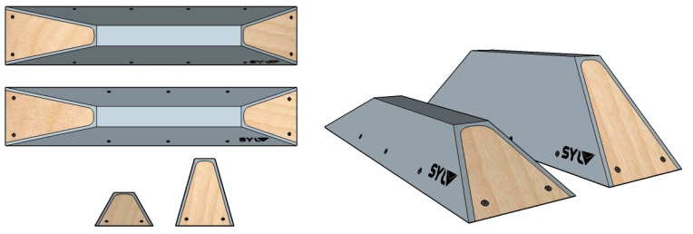 PINCE 2 |  | L | 100 | 20 | 11.5 | 3.9 |  | 1 | 169 |  |  |  |  |  |  |  |  |  |  | 0 | 0 | 0 | 0
BI-48 | DISKO |  | XL | 90 | 90 | 45 | 15.4 | 11 | 1 | 610 |  |  |  |  |  |  |  |  |  |  | 0 | 0 | 0 | 0
BI-49 | ORGUE |  | XXL | 180 | 57 | 33 | 14.5 | 15 | 1 | 667 |  |  |  |  |  |  |  |  |  |  | 0 | 0 | 0 | 0
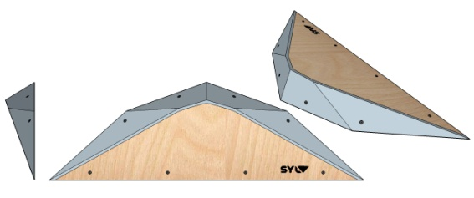
BI-50 | RIOT 1 |  | XL | 150 | 47 | 14 | 6.35 | 7 | 1 | 422 |  |  |  |  |  |  |  |  |  |  | 0 | 0 | 0 | 0
BI-51 | RIOT 2 |  | L | 115 | 36 | 11 | 3.75 | 5 | 1 | 302 |  |  |  |  |  |  |  |  |  |  | 0 | 0 | 0 | 0
BI-52 | RIOT 3 |  | M | 80 | 25 | 7 | 1.75 | 3 | 1 | 185 |  |  |  |  |  |  |  |  |  |  | 0 | 0 | 0 | 0
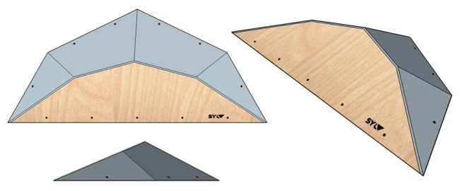
BI-53 | B27 1 |  | XXL | 171 | 76 | 18 | 11.5 | 7 | 1 | 455 |  |  |  |  |  |  |  |  |  |  | 0 | 0 | 0 | 0
BI-54 | B27 2 |  | XL | 130 | 57 | 13.5 | 6.75 | 5 | 1 | 302 |  |  |  |  |  |  |  |  |  |  | 0 | 0 | 0 | 0
BI-55 | B27 3 |  | M | 75 | 32.5 | 7.5 | 2.25 | 3 | 1 | 205 |  |  |  |  |  |  |  |  |  |  | 0 | 0 | 0 | 0
BI-56 | CRUXER 44 1 |  | XL | 135 | 85 | 35.5 | 13.8 | 9 | 1 | 489 |  |  |  |  |  |  |  |  |  |  | 0 | 0 | 0 | 0
BI-57 | CRUXER 44 2 | 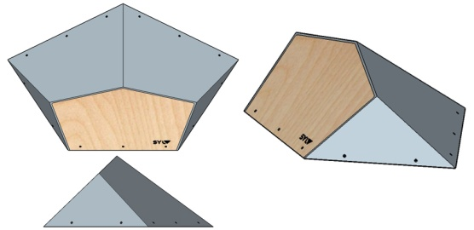 | M | 70.5 | 44.5 | 17 | 3.75 | 3 | 1 | 218 |  |  |  |  |  |  |  |  |  |  | 0 | 0 | 0 | 0
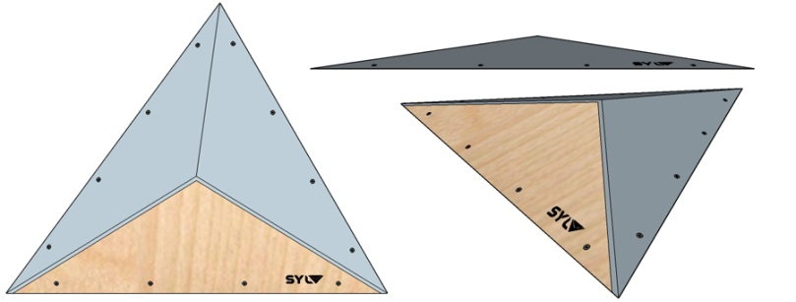
BI-58 | PYRA SUPER FLAT 1 |  | XXL | 150 | 114 | 12.5 | 11 | 24 | 1 | 451 |  |  |  |  |  |  |  |  |  |  | 0 | 0 | 0 | 0
BI-59 | PYRA SUPER FLAT 2 |  | XL | 105 | 80 | 9 | 5.4 | 18 | 1 | 246 |  |  |  |  |  |  |  |  |  |  | 0 | 0 | 0 | 0
BI-60 | PYRA SUPER FLAT 3 |  | L | 75 | 57 | 6 | 2.7 | 9 | 1 | 149 |  |  |  |  |  |  |  |  |  |  | 0 | 0 | 0 | 0
BI-61 | PYRA SUPER FLAT 4 |  | M | 55 | 42 | 6 | 1.5 | 3 | 1 | 103 |  |  |  |  |  |  |  |  |  |  | 0 | 0 | 0 | 0
BI-62 | PYRA SUPER FLAT 5 |  | S | 35 | 27 | 6 | 0.8 |  | 1 | 76 |  |  |  |  |  |  |  |  |  |  | 0 | 0 | 0 | 0
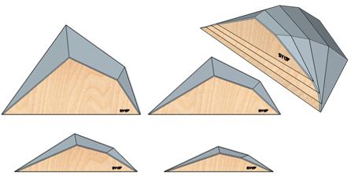
BI-63 | FALCON 1 |  | XXL | 150 | 96 | 22.5 | 12.5 |  | 1 | 428 |  |  |  |  |  |  |  |  |  |  | 0 | 0 | 0 | 0
BI-64 | FALCON 2 |  | XL | 143 | 62 | 15 | 7.5 |  | 1 | 268 |  |  |  |  |  |  |  |  |  |  | 0 | 0 | 0 | 0
BI-65 | FALCON 3 |  | XL | 132 | 41 | 10.5 | 4.5 |  | 1 | 229 |  |  |  |  |  |  |  |  |  |  | 0 | 0 | 0 | 0
BI-66 | FALCON 4 |  | L | 118 | 27 | 7 | 2.6 |  | 1 | 148 |  |  |  |  |  |  |  |  |  |  | 0 | 0 | 0 | 0
BI-67 | FALCON Full Set 5¨% off |  |  |  |  |  | 27.1 |  | 4 | 1019.35 |  |  |  |  |  |  |  |  |  |  | 0 | 0 | 0 | 0

Prises
 |  | Note : Finition mate ou brillante au choix des parties bois apparent. |  |  |  |  | 0.00 € | euros HT
 |  |  |  |  |  | nombre de prises : |  | 0
Réf. | Nom | Image | taille | Long. Max | Larg. Max | Hauteur | pièces par | Prix unitaire | 0 | 0 | 0 | 0 | 0 | 0 | 0 | 0 | 0 | 0 | total set | total prises | sous total HT
 |  |  |  | cm | cm | cm | set | Hors taxes | RAL 9005 | RAL 3020 | RAL 3015 | RAL 5021 | RAL 6018 | RAL 4006 | RAL 1033 | RAL 1021 | RAL 9010 | RAL 7036 | 0 | 0 | 0.00 €
PR1 | Kanaga | 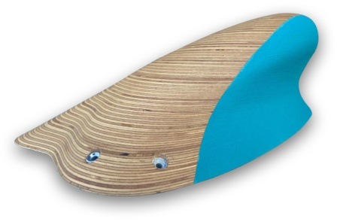 | XXXL | 60 | 32 | 16 | 1 | 280 |  |  |  |  |  |  |  |  |  |  | 0 | 0 | 0
PR2 | Krab 1 gauche | 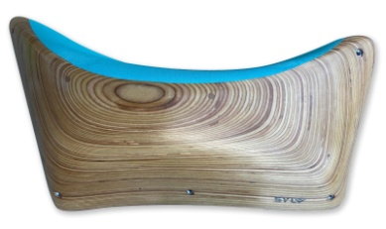 | XXXL | 57 | 34 | 12.6 | 1 | 200 |  |  |  |  |  |  |  |  |  |  | 0 | 0 | 0
PR3 | Krab 1 droite |  | XXXL | 57 | 34 | 12.6 | 1 | 200 |  |  |  |  |  |  |  |  |  |  | 0 | 0 | 0
PR4 | Krab 2 Full gauche |  | XXXL | 53 | 25 | 9 | 1 | 149 |  |  |  |  |  |  |  |  |  |  | 0 | 0 | 0
PR5 | Krab 2 Full droite |  | XXXL | 53 | 25 | 9 | 1 | 149 |  |  |  |  |  |  |  |  |  |  | 0 | 0 | 0
PR6 | Krab 2 gauche |  | XXXL | 53 | 25 | 9 | 1 | 149 |  |  |  |  |  |  |  |  |  |  | 0 | 0 | 0
PR7 | Krab 2 droite |  | XXXL | 53 | 25 | 9 | 1 | 149 |  |  |  |  |  |  |  |  |  |  | 0 | 0 | 0
PR8 | Krab 3 gauche |  | XXL | 46 | 21 | 5.4 | 1 | 110 |  |  |  |  |  |  |  |  |  |  | 0 | 0 | 0
PR9 | Krab 3 droite |  | XXL | 46 | 21 | 5.4 | 1 | 110 |  |  |  |  |  |  |  |  |  |  | 0 | 0 | 0
PR10 | Krab 3 plat gauche |  | XXL | 46 | 21 | 5.4 | 1 | 110 |  |  |  |  |  |  |  |  |  |  | 0 | 0 | 0
PR11 | Krab 3 plat droite |  | XXL | 46 | 21 | 5.4 | 1 | 110 |  |  |  |  |  |  |  |  |  |  | 0 | 0 | 0
PR12 | Krab 4 gauche |  | XL | 32 | 19 | 5.4 | 1 | 89 |  |  |  |  |  |  |  |  |  |  | 0 | 0 | 0
PR13 | Krab 4 droite |  | XL | 32 | 19 | 5.4 | 1 | 89 |  |  |  |  |  |  |  |  |  |  | 0 | 0 | 0
PR14 | Krab plat 4 gauche |  | XL | 32 | 19 | 5.4 | 1 | 89 |  |  |  |  |  |  |  |  |  |  | 0 | 0 | 0
PR15 | Krab plat 4 droite |  | XL | 32 | 19 | 5.4 | 1 | 89 |  |  |  |  |  |  |  |  |  |  | 0 | 0 | 0
PR16 | Astral | 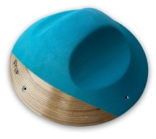 | XXL | 40 | 40 | 14.4 | 1 | 149 |  |  |  |  |  |  |  |  |  |  | 0 | 0 | 0
PR17 |  |  | XL | 30 | 30 | 10.8 | 1 | 139 |  |  |  |  |  |  |  |  |  |  | 0 | 0 | 0
PR18 | Bowl | 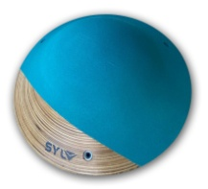 | XXL | 40 | 40 | 14.4 | 1 | 149 |  |  |  |  |  |  |  |  |  |  | 0 | 0 | 0
PR19 |  |  | XL | 29 | 29 | 10.8 | 1 | 139 |  |  |  |  |  |  |  |  |  |  | 0 | 0 | 0
PR20 | Vesuve |  | XL | 29 | 29 |  | 1 | 139 |  |  |  |  |  |  |  |  |  |  | 0 | 0 | 0
PR21 | Luna |  | XXL | 35 | 27 | 10.8 | 1 | 139 |  |  |  |  |  |  |  |  |  |  | 0 | 0 | 0
PR22 | galet |  | S | 5 | 10 | 1.8 | 10 | 105 |  |  |  |  |  |  |  |  |  |  | 0 | 0 | 0
 |  |  |  |  |  |  |  |  |  |  |  |  |  |  |  |  |  |  |  | 0
 |  |  |  |  |  |  |  |  |  |  |  |  |  |  |  |  |  |  |  | 0
 |  |  |  |  |  |  |  |  |  |  |  |  |  |  |  |  |  |  |  | 0
 |  |  |  |  |  |  |  |  |  |  |  |  |  |  |  |  |  |  |  | 0
 |  |  |  |  |  |  |  |  |  |  |  |  |  |  |  |  |  |  |  | 0
 |  |  |  |  |  |  |  |  |  |  |  |  |  |  |  |  |  |  |  | 0
 |  |  |  |  |  |  |  |  |  |  |  |  |  |  |  |  |  |  |  | 0
 |  |  |  |  |  |  |  |  |  |  |  |  |  |  |  |  |  |  |  | 0
 |  |  |  |  |  |  |  |  |  |  |  |  |  |  |  |  |  |  |  | 0
 |  |  |  |  |  |  |  |  |  |  |  |  |  |  |  |  |  |  |  | 0
 |  |  |  |  |  |  |  |  |  |  |  |  |  |  |  |  |  |  |  | 0
 |  |  |  |  |  |  |  |  |  |  |  |  |  |  |  |  |  |  |  | 0
 |  |  |  |  |  |  |  |  |  |  |  |  |  |  |  |  |  |  |  | 0
 |  |  |  |  |  |  |  |  |  |  |  |  |  |  |  |  |  |  |  | 0
 |  |  |  |  |  |  |  |  |  |  |  |  |  |  |  |  |  |  |  | 0
 |  |  |  |  |  |  |  |  |  |  |  |  |  |  |  |  |  |  |  | 0
 |  |  |  |  |  |  |  |  |  |  |  |  |  |  |  |  |  |  |  | 0

